상품제안서
18cm 초미니 5단 암막 양우산 | 상품코드: S48717

 |  |  |  |  |  |  | 02-713-8555 | www.synergygift.co.kr
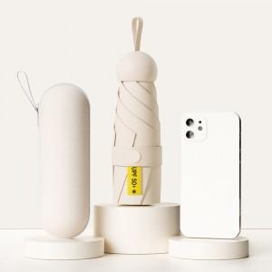

【상세/제작정보】 | <p><span style="font-size: 14pt;">※ 원단인쇄 50개 미만 제작 불가</span></p>

【인쇄/포장옵션】 | [손잡이] 실크, [손잡이] 레이저, [원단] 실크 / 포장지포장

【공급단가】 | 수량 | 50~ | 100~ | 300~ | 1,000~ | 3,000~
*VAT별도 | 단가 | 7,460원 | 7,230원 | 7,010원 | 6,660원 | 6,440원

【상품 URL】 | https://www.synergygift.co.kr:443/src/goods_detail.php?gdno=48717

